关系图
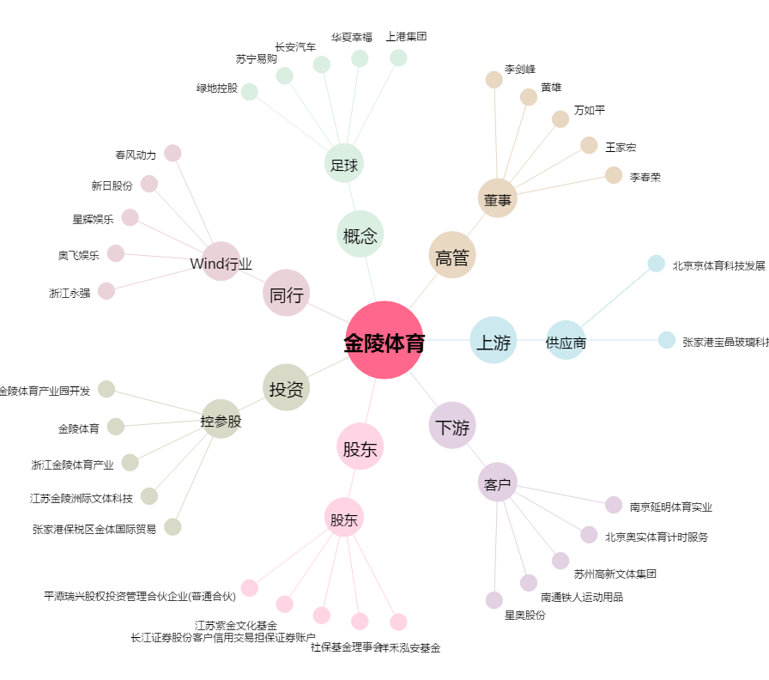
金陵体育[300651.SZ] - 关系概览图

